Fonts and Sizes
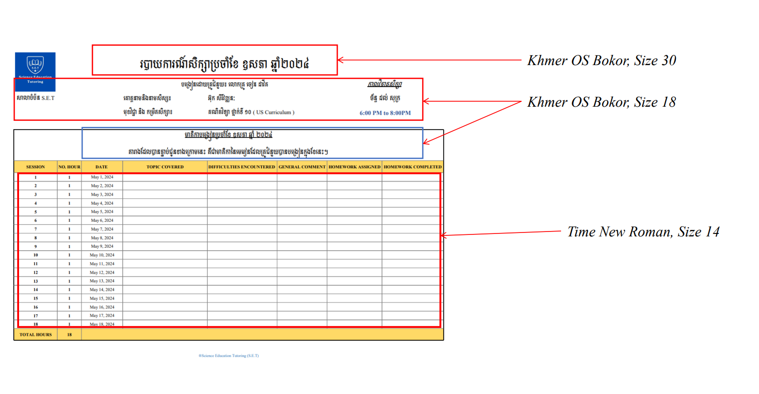

Monthly Report Template

 |  |  | របាយការណ៍សិក្សាប្រចាំខែកញ្ញា ឆ្នាំ២០២៤

សាលាបំប៉ន​ S.E.T |  |  | បង្រៀនដោយគ្រូបំប៉ន​៖​ លោកគ្រូ សុន ចាន់សុផល |  |  |  | កាលវិភាគសិក្សា
 |  |  | គោត្តនាមនិងនាមសិស្ស៖ | LEAP Soksomsak |  |  | ច័ន្ទ ដល់ សុក្រ
 |  |  | មុខវិជ្ជា និង​ កម្រិតសិក្សា​​​៖ | គណិតវិទ្យា-រូបវិទ្យា-គីមីវិទ្យា ថ្នាក់ទី​ ១០ ( MOEYS Curriculum ) |  |  | 6:30 PM to 8:30PM

មាតិកាបង្រៀនប្រចាំខែកញ្ញា ឆ្នាំ ២០២៤ តារាងដែលបានភ្ជាប់ជូនខាងក្រោមនេះ គឺជាមាតិកា​នៃមេរៀនដែលគ្រូបំប៉នបានបង្រៀនក្នុងខែនេះ។
SESSION | NO. HOUR | DATE | TOPIC COVERED | DIFFICULTIES ENCOUNTERED | GENERAL COMMENT | HOMEWORK ASSIGNED | HOMEWORK COMPLETED
1 | 2 | 2024-08-29 | អនុវត្តតក្តវិទ្យា (តចប់) | ស្រាយបញ្ជាក់ និងលំហាត់ទ្រឹស្តីច្រើន | រៀនធ្វើអោយបានច្រើន | 2 Exercise | 2 Exercise
2 | 2 | 2024-08-30 | រំលឹកមេរៀន មេរៀនទី២ សំណើ | N/A | Sak យល់នឹងធ្វើលំហាត់បាន | 3 Exercise | 3 Exercise
3 | 0 | 2024-09-02 | Class is cancelled due to tutor's request
4 | 2 | 2024-09-03 | មេរៀនទី២ ច្បាប់ចលនារបស់ញូតុន 1. កម្លាំង 2. ច្បាប់ទី 1 ញូតុន | N/A | គាត់អាចយល់ពីបាតុភូត លំហាត់បាន | 1 Exercise | 1 Exercise
5 | 2 | 2024-09-04 | 3. ច្បាប់ទី 2 ញូតុន 4. កម្លាំងទំនាញផែនដី | បាតុភូតរាងពិបាក | N/A
6 | 2 | 2024-09-05 | មេរៀនទី២ សំណើ (ត) | N/A | N/A | 0 Exercise | 0 Exercise
7 | 1 | 2024-09-06 | ប្រមាណវិធីលើសំណុំ អនុវត្តន៍លំហាត់ | N/A | អាចអនុវត្តលំហាត់បាន | 1 Exercise | 1 Exercise
8 | 2 | 2024-09-09 | 2. ភាគល្អិតបង្កអាតូម 3. ទម្រង់អាតូម 4. អត្តសញ្ញាណរបស់ធាតុ អនុវត្តន៍លំហាត់ | N/A | N/A | 2 Exercise | 2 Exercise
9 | 0 | 2024-09-10 | Class is cancelled due to tutor have an urgent's task
10 | 2 | 2024-09-11 | 5. ច្បាប់ទី 3 ញូតុន 6. អនុវត្តន៍ច្បាប់ញូតុន | លំហាត់កម្រិតខ្ពស់ច្រើន | ត្រូវអនុវត្តអោយបានច្រើន នឹងយល់ពីបាតុភូតលំហាត់ | 0 Exercise | 0 Exercise
11 | 2.5 | 2024-09-12 | លក្ខណះនៃប្រមាណវិធីលើសំណុំ | លំហាត់បែបទ្រឹស្តី | N/A | 0 Exercise | 0 Exercise
12 | 2.5 | 2024-09-13 | មេរៀនទី២ (តចប់) | N/A | N/A | 0 Exercise | 0 Exercise
13 | 2 | 2024-09-14 | 5. អ៊ីសូតូប​ 6. ស្រទាប់អេទ្បិចត្រុង 7. ម៉ូល | ការគណនាភាគរយជាម៉ាស | បន្ទាប់ពីសិក្សាអាចធ្វើបាន | 3 Exercise | 3 Exercise
14 | 2 | 2024-09-16 | មេរៀនទី៣ ចំនួន 3.1 ចំនួនពិត #4 3.2 កន្សោមរ៉ាឌីកាល់ #3 | N/A | ការគណនាប្រហែលទី៩ ច្រើន បែបគ្មានបញ្ហាទេ | 2 Exercise | 2 Exercise
15 | 0 | 2024-09-17 | Class is cancelled due to tutor's request
16 | 2 | 2024-09-18 | 3.3 ប្រព័ន្ធរបាប់ #4 គោល១០ និងគោល២ | បម្លែងពីគោល១០ ទៅគោល ២ | គាត់ធ្វើបាន | 1 Exercise | 1 Exercise
17 | 2 | 2024-09-19 | 6. អនុវត្តច្បាប់ញូតុន អនុវត្តន៍លំហាត់ច្បាប់ញូតុន | N/A | N/A | 2 Exercise | 2 Exercise
18 | 2 | 2024-09-20 | អនុវត្តន៍លំហាត់ច្បាប់ញូតុន កម្រិតខ្ពស់ | លំហាត់បែបសិស្សពូកែ បាតុភូតច្រើន | ធ្វើលំហាត់អោយបានច្រើន | 3 Exercise | 3 Exercise
19 | 2 | 2024-09-23 | ដោះស្រាយលំហាត់ មេរៀនចំនួន (បញ្ចប់) | ការគណនាមួយចំនួនមានគន្លឹះច្រើន | N/A | 1 Exercise | 1 Exercise
20 | 2 | 2024-09-24 | រំលឹកមេរៀនទី១ ទី២ ទី៣ | មេរៀនសំណុំចាំបាច់ត្រូវយល់ទ្រឹស្តីច្រើន | ពេលប្រលងគាត់ធ្វើបានត្រូវច្រើន តែសូមព្យាយាមសរសេរអោយមាន របៀបបន្តិច | 0 Exercise | 0 Exercise
 |  |  | Math Montly Test (74% Correct)
21 | 2 | 2024-09-25 | អនុវត្តន៍លំហាត់ ទម្រង់អាតូម | ការរយភាគរយជាម៉ាសមានគន្លឹះខ្លះ | N/A | 2 Exercise | 2 Exercise
22 | 4 | 2024-09-26 | ទម្រង់អាតូម (តចប់) | N/A | សិស្សធ្វើបានល្អ | 0 Exercise | 0 Exercise
 |  |  | Chemistry Montly Test (84% Correct)
23 |  |  | ច្បាប់ចលនារបស់ញូតុន (តចប់) | N/A | N/A | 0 Exercise | 0 Exercise
 |  |  | Physics Mathly Test
TOTAL HOURS | 40
®Science Education Tutoring (S.E.T)

